1. Overall Introduction
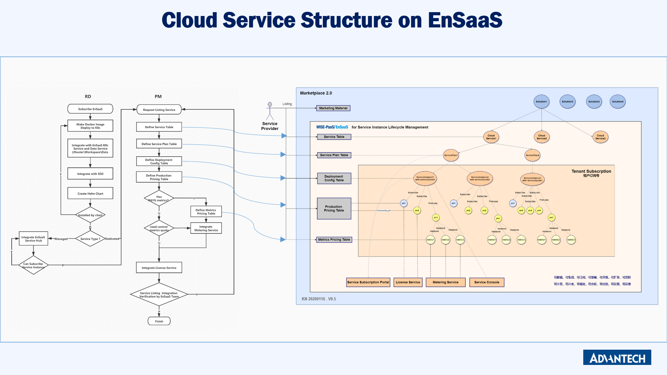
1 | EnSaaS 主要名词定义
1.1 | Service / 云服务
1.2 | Service Name / 云服务
 | 在EnSaaS上订阅、运行和运营的云服务，简称为服务，即Service。每个服务上架到 EnSaaS 上，都需要定义一个唯一的服务名称。例如 TenantSpace、MongoDB、Dashboard、SaaSComposer 都是 Service Name；多个Service 可以再被集成为一个新的Service。
1.3 | Service Category / 服务目录
 | 服务目录，指在EnSaaS 上上架的云服务所属的目录，每个服务上架时都需要指定一个唯一的服务目录。可选的服务目录包括 (1) Industry Apps、(2) Common Apps、(3) EnSaaS；示例如下。
 | EnSaaS |  | Common Apps | Industry Apps
 | Dedicated Cluster |  | Dashboard | APM.CNC
 | General Workspace |  | SCADA | APM.IBMS
 | InfluxDB |  | APM | FEMS
 | MongoDB |  | OTA2.0 | OEE
 | PostgreSQL |  | SaaSComposer | FAPM
 | Redis |  | Notification | WISE.M+
 | BlobStore |  | EdgeSENSE | LwM2M
 | RabbitMQ |  | AFS | DeviceOn
 |  |  | VideoService | EVM
 |  |  | VPN | ECM

1.4 | Service Instance / 服务实例
 | 用户在EnSaaS 上完成一笔服务订阅的交易后，将得到一个服务实例，每个服务实例有一个唯一的ID标识。I.APP 和 Common APP 服务实例的ID ，由其所运行的EnSaaS ClusterName、WorkspaceID 和 NamespaceName 组成
1.5 | ChargeType
 | 预付费类型料号：订阅云服务时选择服务方案和服务实例的规格后，即预定了服务所包含的pn 和 pnquantity，得到授权。在订阅云服务的当下即会根据pn 和 pn quantity 计算的total price，计入Order System 。如附图中的pn1 和 pn2.。在Service Instance 2 中，客户所订阅的服务实例规格里包含了2个 pn2 unit。
 | 按量后付费类型料号：订阅云服务当下不计入Order System，如附图中的pn3。在用户实际使用云服务有用量后，再根据量测到的每种metrics 的用量计费。
1.6 | Metrics
 | 按量后付费类型的每个pn 下，可以定义多个metrics，每个metrics 定义明确的metrics unit，类似pn unit 的逻辑，根据用户实际消费的metrics unit 的数量计费。每月定期统计，每月统计一次。
1.7 | Datacenter
 | 每一套EnSaaS 部署在不同的Datacenter，service 上架时如果要指定特定的Datacenter 上架，需要在服务方案定义中特别注明支持的Datacenter。如果一个service 在不同的Datacenter 报价不同，请申请不同的料号。
 | datacenterCode |  | dataCenterName |  | availableTime
 | JE |  | EnSaaS 4.0 Japan East |  | 2020-3-1 00:00:00
 | SA |  | EnSaaS 4.0 Azure Singapore |  | 2020-3-1 00:00:00
 | HZ |  | EnSaaS 4.0 Aliyun Hangzhou |  | 2020-3-1 00:00:00
 | BJ |  | EnSaaS 4.0 Azure Beijing |  | TBD
2 | 服务上架流程
 | 序号 | 步骤 |  | 说明 |  | 整合目的 | 参考文档 （MD） | Support
 | 1 | Integrate with EnSaaS TenantSpace and DataService |  | EnSaaS 多租户资源管理控制台。请先订阅EnSaaS TenantSpace Service，在租户空间中完成应用部署；并且评估应用所需的资源大小。完成Helm Chart的制作。 |  | 服务实例可运行 | https://github.com/ensaas/document | ren.xi
 | 2 | EnSaaS SSO |  | EnSaaS 单点登录服务，负责 EnSaaS 订阅号和用户帐号的管理。整合了SSO 服务后，订阅了云服务实例后用户才能自动得到云服务实例的管理和访问授权。 |  | 服务实例授权，可管理、可访问 |  | tingting.ning
 | 3 | Define Servcie and Service Plan Table |  | 定义服务提供给用户订阅的可选方案 |  | 可生成服务目录和App订阅UI |  | kang.ning
 | 4 | Define Pricing Table |  | 在 PLM 中完成料号申请，填写 Production Pricing Table 和 Metrics Pricing Table(非必要项目) |  | 服务实例可报价，可计费 |  | kang.ning
 | 5 | Define Deployment Config and Verify App Auto Deployment （适用于Dedicated Apps） |  | I.APP 或 Common APP 类型的服务提供者提交 helm Chart 和 部署配置文件，经 EnSaaS 验证可部署。 有特定 CD需求的App 请撰写Pipeline |  | 服务实例可部署 |  | sun.di
 | 6 | Integrate Service Hub and Verify service intance creation (适用于Managed Service) |  | Managed Service (仅支持部署在EnSaaS上的托管服务) 类型的服务整合Service Hub，可透过Service Hub 管理托管服务实例的生命周期 |  | Managed Service 服务实例可创建 |  | Paul.wu
 | 7 | Integrate License Service |  | 服务实例整合License Service 以检查用户订阅的云服务实例规格，料号数量等，以便管理服务实例授权；整合License Servcie 之前需先完成 3 和 4 |  | 服务实例可动态授权 |  | wenjing.wang
 | 8 | Integrate Metering Service (非必要项目) |  | 服务实例整合Metering Service 以送入用户使用云服务过程中的消费即用量数据。以便根据用量数据的统计结果统计费用；或者根据用户的消费量做相应的授权管理。比如用于管理试用账户的消费配额。 |  | 服务实例可自动计量，可计费，可控制 |  | ChienHsiang.Chen

